상품제안서
어린이 쿨토시 | 상품코드: S19617

 |  |  |  |  |  |  | 02-713-8555 | www.synergygift.co.kr
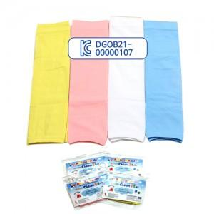 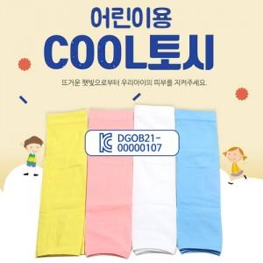

【상세/제작정보】 | <p><span style="font-size: 14pt;">※ 인쇄 진행시 OPP포장 제거 후 벌크 출고 됩니다. / 재포장 작업 문의 바랍니다.</span></p><p>&nbsp;</p><p><span style="font-size: 14pt;">※ 기본수량 미만 발주 진행시 별도 문의 바랍니다.</span></p><p><span style="font-size: 14pt;">※ 운임비 별도 발생 됩니다.</span></p>

【인쇄/포장옵션】 | 실크, 양팔 실크1도 / OPP(비닐)

【공급단가】 | 수량 | 200~ | 500~ | 1,000~ | 3,000~ | 10,000~
*VAT별도 | 옐로우 | 1,430원 | 1,350원 | 1,280원 | 1,250원 | 1,230원
 | 핑크 | 1,430원 | 1,350원 | 1,280원 | 1,250원 | 1,230원
 | 스카이 | 1,430원 | 1,350원 | 1,280원 | 1,250원 | 1,230원
 | 화이트 | 1,430원 | 1,350원 | 1,280원 | 1,250원 | 1,230원

【상품 URL】 | https://www.synergygift.co.kr:443/src/goods_detail.php?gdno=13053

